상품제안서
[독판 제작]탁상용 캘린더(297 × 210mm) | 상품코드: F20525

 |  |  |  |  |  |  | 02-412-0044 | www.easy1.co.kr
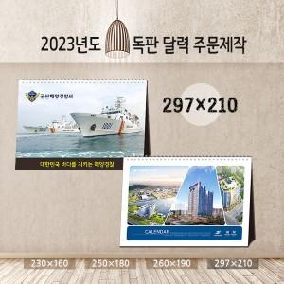

【상세/제작정보】

【인쇄/포장옵션】 | 금박, 풀칼라 / 포장불가능

【공급단가】 | 수량 | 300~ | 500~ | 1,000~ | 3,000~ | 5,000~
*VAT별도 | 단가 | 4,050원 | 3,900원 | 3,750원 | 3,600원 | 3,510원

【상품 URL】 | https://dev.easy1.co.kr:443/src/goods_detail.php?gdno=20525

